Sheet1
提 案 書

トラベルバッグ |  | 参考上代 | ¥760 | 販売価格
 |  | （税別） |  | （税別）
【JAN】 | なし
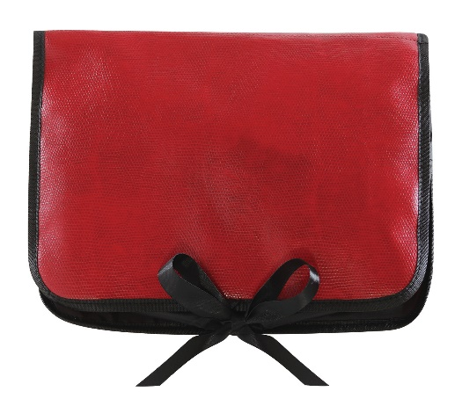 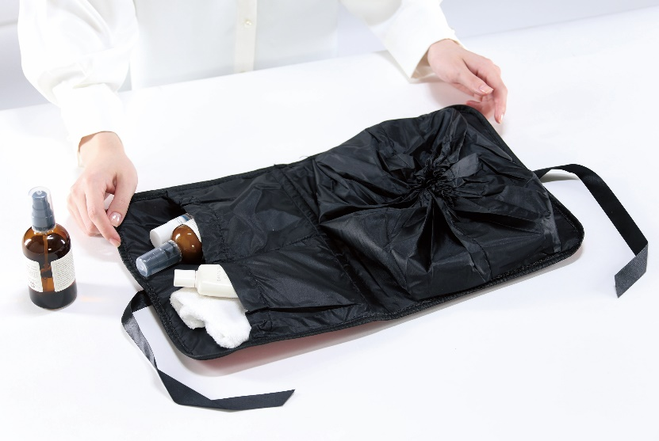 |  |  | 【品番】 2036-60 【本体サイズ】 295×15×235mm・104g 【パッケージサイズ】 320×15×250mm・108g 【個装形態】 PP袋入 【材質】 PU 【入数】 100 【商品説明】 ワインレッドで女性さが漂う上品なトラベルバッグ 【生産国】 中国

